BD SERVICIO AL CLIENTE
 | Resultado | Meta | Critico
ene | 91% | 70% | 60%
feb | 88% | 70% | 60%
mar | 91% | 70% | 60%
abr | 73% | 70% | 60%
may | 89% | 70% | 60%
jun | 72% | 70% | 60%
jul | 87% | 70% | 60%
ago | 84% | 70% | 60%
sep | 83% | 70% | 60%
oct |  | 70% | 60%
nov |  | 70% | 60%
dic |  | 70% | 60%
VENTA DE MOTOCICLETAS
Periodo | NPS | Encuestas físicas | Periodo | Resultado | Meta | Critico
ene | 81% | 100% | ene | 91% | 70% | 60%
feb | 76% | 100% | feb | 88% | 70% | 60%
mar | 81% | 100% | mar | 91% | 70% | 60%
abr | 45% | 100% | abr | 73% | 70% | 60%
may | 77% | 100% | may | 89% | 70% | 60%
jun | 44% | 100% | jun | 72% | 70% | 60%
jul | 73% | 100% | jul | 87% | 70% | 60%
ago | 67% | 100% | ago | 84% | 70% | 60%
sep | 65% | 100% | sep | 83% | 70% | 60%
oct |  | 100% | oct |  | 70% | 60%
nov |  |  | nov |  | 70% | 60%
dic |  |  | dic |  | 70% | 60%

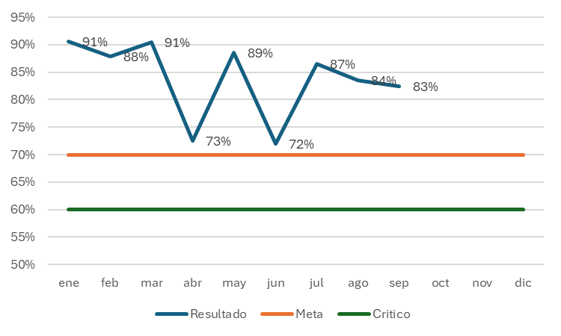
PROMEDIO | 67.68% | 100.00% |  | 83.84%
 | 83.84%

